UI需求
页面及UI需求 |  |  |  |  |  | 需求

游戏开始页面 |  |  |  |  |  | 游戏标题 | 需要艺术字体（游戏背景）,时间允许可以做动效
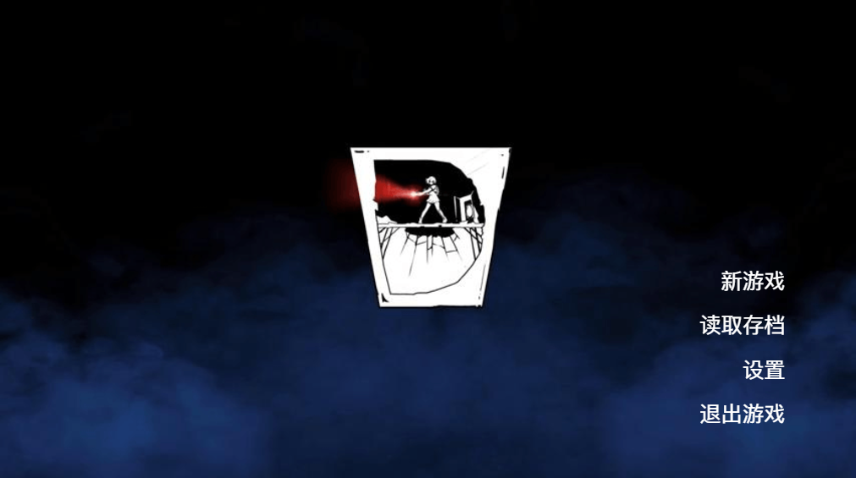
追忆档案馆

 |  |  |  |  |  | 主页面背景 | 可以加入游戏地图/角色元素，符合游戏背景
 |  |  |  |  |  |  |  | PS | 部分突出效果若不添加元素可交给程序完成， 小凡自行判断

 |  |  |  |  |  |  |  |  | 突出处理 | 能去其他选项区分出来的效果 （放大、变色、位移等等）
 |  |  |  |  |  | 按键 | 鼠标悬浮做突出处理，如添加一些元素 |  | 风格化处理 |  | 契合游戏背景的风格
 |  |  |  |  |  |  | 除“退出”外，点击按键进入的二级页面，进行游戏风格化处理，具体页面查看原型图

原型图链接：https://modao.cc/proto/PVo1BBte1cz8h8CwGKA/sharing?view_mode=read_only&screen=rbpVHmQn5SIQItxEL
游戏内页面 |  |  |  |  |  | 血量 | 初始三个，进行游戏风格化，做一个即可，不要整体，然后需要受击后消失动效
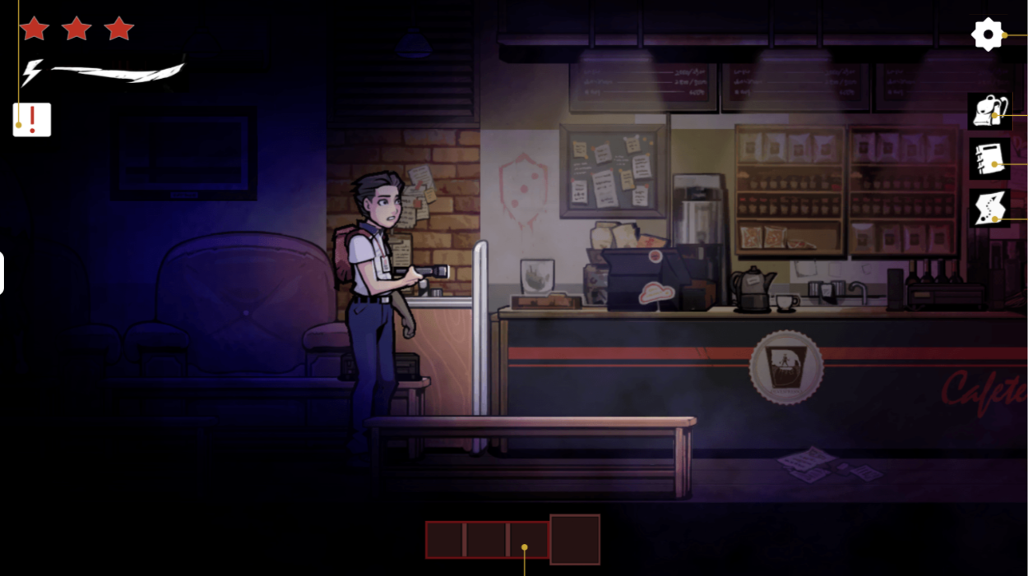
 |  |  |  |  |  |  | 还需有受击只减一半血格的动效
 |  |  |  |  |  | 设置 | 图标进行风格化处理
 |  |  |  |  |  |  | 点击图标进入的二级页面，进行游戏风格化处理，具体页面查看原型图，二级页面鼠标悬浮做突出处理

 |  |  |  |  |  | 图标 | 图标进行风格化处理
 |  |  |  |  |  |  | 二级页面见下文，分别是：背包、笔记本、地图
 |  |  |  |  |  | 耐力值 | 风格化图标加耐力条，需要做动态变化
 |  |  |  |  |  | 系统提示 | 图标及点击弹窗进行风格化处理，见原型图
 |  |  |  |  |  | 快捷物品栏 | 小格子需要做单个选中突出处理，做一个即可
 |  |  |  |  |  |  | 风格化处理
背包页面
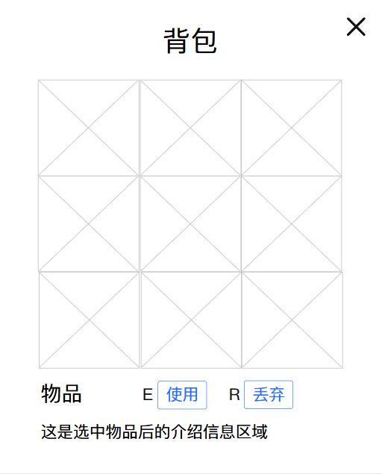 |  |  |  |  |  | 关闭按键 | 风格化处理，多页面可复用

 |  |  |  |  |  | 整体风格 | 风格化处理

 |  |  |  |  |  | 物品格 | 风格化处理，整体
 |  |  |  |  |  |  | 选中物品做突出处理，做一个

 |  |  |  |  |  | 按键 | 风格化处理
 |  |  |  |  |  |  | 未选中物品时置灰，置灰两个分开做

笔记本页面
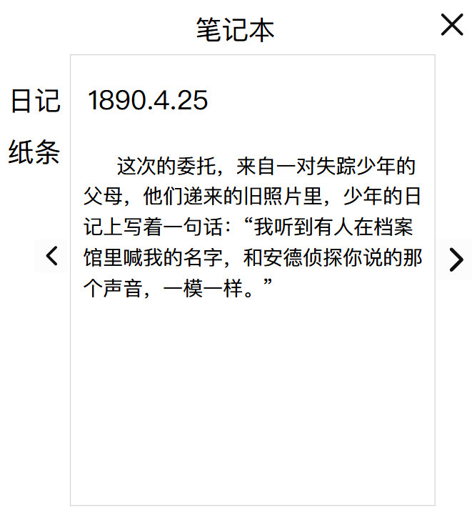

 |  |  |  |  |  | 选项 | 选中一个时，做突出效果

 |  |  |  |  |  | 整体风格 | 风格化处理

 |  |  |  |  |  | 按钮 | 风格化处理（低需求，没时间就不做）

地图页面
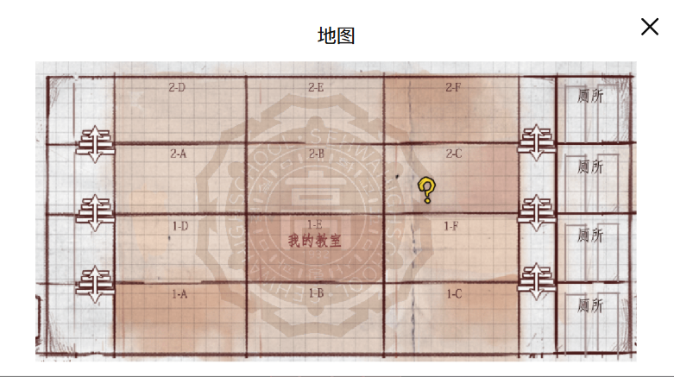

 |  |  |  |  |  | 整体风格 | 风格化处理，按照场景设定草图，绘制游戏地图

 |  |  |  |  |  | 任务图标 | 风格化处理

 |  |  |  |  |  | 楼梯图标 | 风格化处理

 |  |  |  |  |  | 所处位置 | 在玩家所处场景做突出话处理，或制作图标

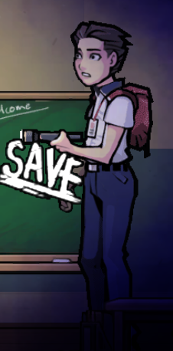
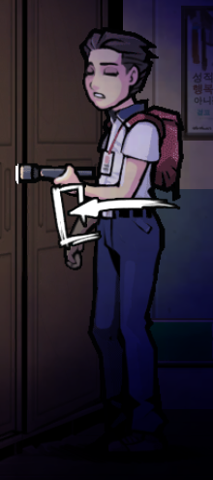
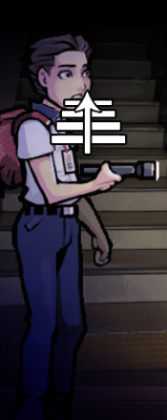
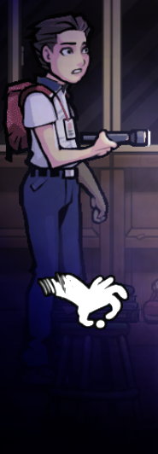
交互图标
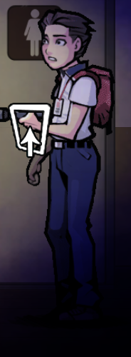 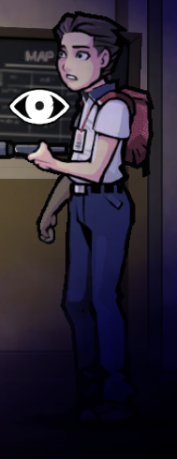 |  |  |  |  |  | 1 | 保存交互，且场景需要一个具有标识度的家具（相同的），当作存档点

 |  |  |  |  |  | 2 | 进入场景（左右）
 |  |  |  |  |  | 3 | 进入场景（上）
 |  |  |  |  |  | 4 | 查看
 |  |  |  |  |  | 5 | 楼梯交互
 |  |  |  |  |  | 6 | 拾取交互，交互后弹出背包页面同时在旁边弹出一个2*2的物品栏，对其做风格化处理，选中效果和背包一样

1 | 2 | 3 | 4 | 5 | 6

物品

道具需求
道具需求

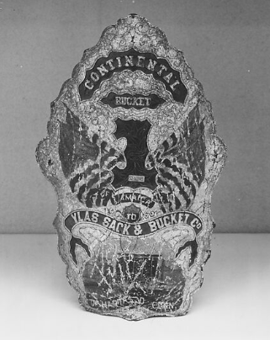
道具 | 描述 | 不出现 于场景 | 持械状态 | 长度比 | 不出现 于场景 | 指该物品只会出现在物品格/快捷栏中
格斗匕首 | 制式格斗匕首，碳钢刀刃，木质握柄，是侦探随身携带的防身武器 |  | 单手 | 0.8 | PS | 长度比：1约角色手臂长度
制式刺刀 | 制式刺刀，长刃设计，可安装在枪械上，也可单独手持使用 |  | 单手 | 1
消防斧 | 高碳钢斧刃，木质长柄，可劈砍障碍物，也可作为强力近战武器 |  | 双手 | 1.2
防火盾 | 消防用防火盾，多层木板用铁皮包裹，表面覆盖防火涂层，可有效阻挡火焰与物理攻击 |  | 双手 | 1 |  |  | 防火盾参考
钢夹板 | 工业用钢制夹板，厚度扎实重量大，边缘打磨光滑，能抵挡小口径子弹 | 1
手提灯 | 黄铜外壳，玻璃灯罩，内置煤油灯芯，可提供稳定的照明，装备后挂于腰间（不显示出来） | 1
单动手枪 | 柯尔特单动手枪，6发弹容量，英军骑兵、殖民地军官大量自购，威力中等，结实耐造 |  | 单/双手 | 0.5
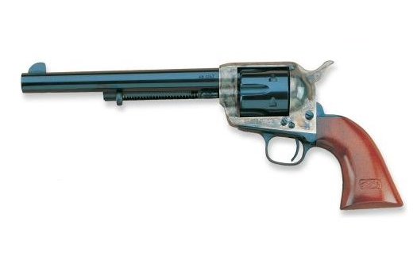
军用手雷 | 陆军制式手榴弹，铸铁外壳，内置黑火药与破片，拉环引信，是威力强大的范围杀伤武器 |  | 单手 | 0.2
瓶装气泡水 | 欧洲流行的瓶装苏打气泡水，玻璃瓶装，带有金属瓶盖，口感清爽，可快速补充体力 | 1 |  |  |  |  | 柯尔特M1873
瓶装红茶 | 英国上流社会流行的瓶装红茶，玻璃瓶装，带有浓郁的茶香，可舒缓精神 | 1
苏格兰威士忌 | 苏格兰产的单一麦芽威士忌，玻璃瓶装，酒精度数高，会短暂提升攻击力 | 1
腌咸牛肉砖 | 陆军军用口粮，腌渍咸牛肉，压缩成砖状，保质期长，食用可快速恢复生命值 | 1
太妃糖 | 欧洲流行的手工太妃糖，口感香甜，可快速补充少量状生命值，减少体力消耗 | 1
止血布条 | 医用止血布条，经过消毒处理，可快速包扎伤口，停止出血，恢复少量生命值 | 1
朗姆药酒 | 海军常用的朗姆药酒，朗姆酒混合草药制成，可消毒伤口，恢复生命 | 1
鸦片酊 | 医用鸦片酊，鸦片溶于酒精制成，是当时常用的麻醉与止痛药，可缓解恐惧，感受不到 疲惫且提升攻击力 | 1
手枪子弹 | 黄铜弹壳，铅制弹头，是单动手枪的专用弹药 | 1
办公室钥匙 | 黄铜办公室钥匙，带有雕花，可打开档案馆内对应办公室的门锁 | 1

